Как защищать
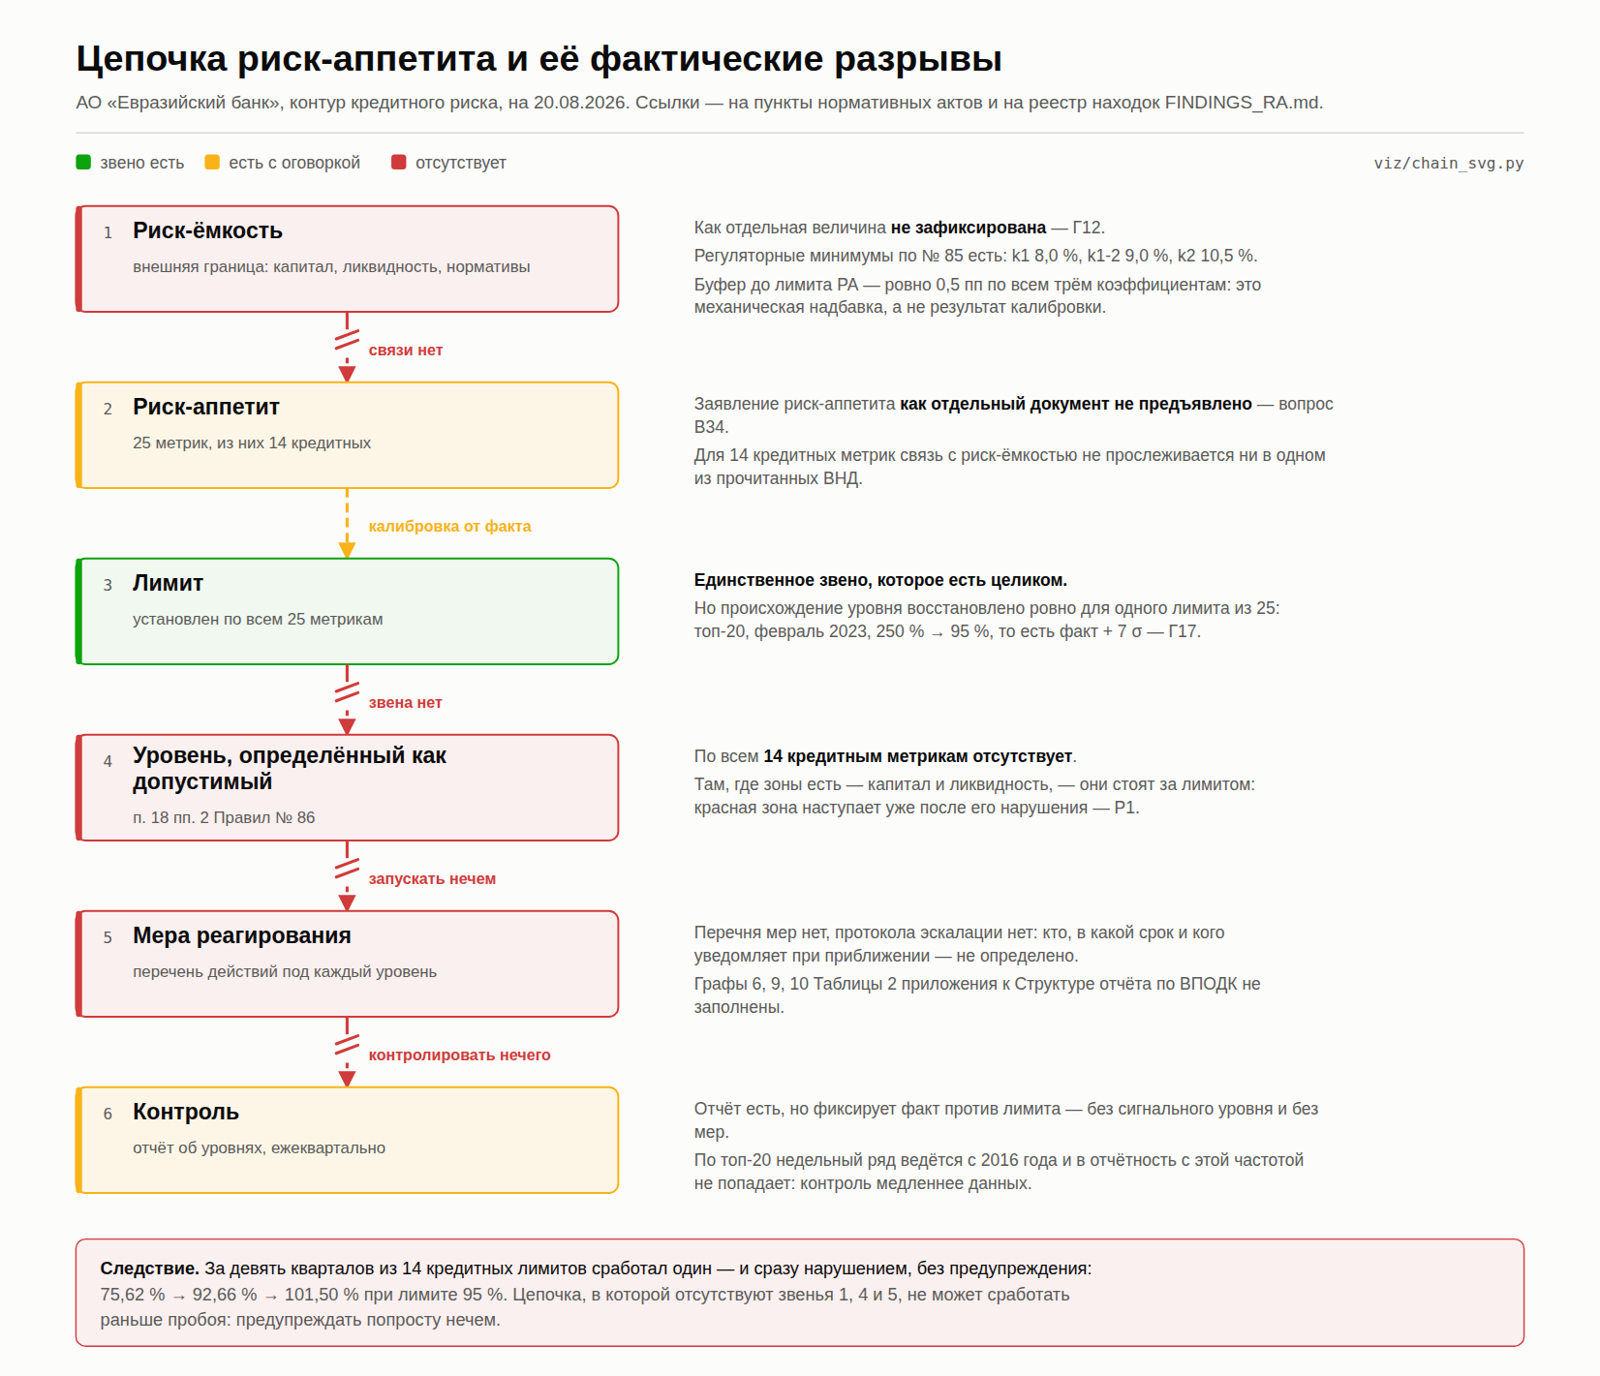
Расчётный лист по топ-20: как им пользоваться на комитете
Редакция 14.09.2026. Собрано из data/top20_monthly_2023_08_2026_07.csv сборщиком build/raschet_list.py — правки вносятся в скрипт, а не в готовый файл. Сверка: python3 raschet_list.py --verify.

Что в книге | «Ряд» — 36 точек и всё, что считается построчно, обе базы капитала рядом. «Параметры» — семь входов, из них вычисляются два. «Расчёт» — каждое опубликованное число живой формулой против напечатанного. «Обоснование M(T)» — четыре проверки допущений формулы буфера. «Зоны» — разметка и где мы сейчас. «Две сигмы» — остаток Р-Д1. «Триггеры» — все 35 приростов.
Главное свойство | В книге нет ни одного вбитого руками результата, кроме одного помеченного (бутстрап). Любое число со слайда выделяется в колонке «Значение», и в строке формул видно, из чего оно получено. Несогласный с параметром меняет его на листе «Параметры», и вся книга пересчитывается при нём.
«Откуда 108,63» | Уровень 95 % задан в регуляторной базе капитала. С 01.01.2026 знаменатель метрики — балансовый капитал (Г26), k = 0,8745 есть отношение баз. 108,63 — тот же уровень в новой базе. Второй, независимый путь: квантиль 90 % ряда плюс запас на три месяца даёт 108,58. Сходимость двух путей на 0,05 пп и есть довод, что уровень не подогнан.
«Почему корень из T» | Складываются дисперсии, а не с.к.о.: сумма T независимых приростов имеет дисперсию T·σ², то есть разброс σ·√T. Держится это ровно на независимости. Лист «Обоснование M(T)», блок 1: автокорреляция −0,08 при пороге 0,34; фактический разброс трёхмесячных изменений 6,40 против модельных 7,04 — модель ЗАВЫШАЕТ, то есть ошибается в безопасную сторону.
«Почему нормальное распределение» | Нужна нормальность не приростов, а их трёхмесячной СУММЫ, к которой буфер и применяется. У приростов асимметрия 0,67, у суммы — 0,04. Жарк–Бера на приростах 2,70 при критических 5,99. И z(0,90) = 1,28 лежит в теле распределения, а не в хвосте: ошибки нормальности бьют на 99 %, не на 90 %. Лист «Обоснование M(T)», блок 2.
«А буфер не выдуман» | Три непараметрических способа дают 9,29, 9,35 и 9,37 против модельных 9,03 — разброс 3,6 % при собственной погрешности σ в ±1,09. И проверка на факте: движение апрель→июль 2026 составило +8,24 пп, то есть 91 % буфера. Буфер не подушка на всякий случай — ряд только что прошёл почти ровно такое движение.
«Почему T = 3» | Честный ответ: длина цикла решения не измерена и в регламенте не закреплена. Это записано как незакрытый пункт, а не спрятано. Поставьте на «Параметрах» T = 2 или T = 4 — уровень двигается примерно на 1,4–1,5 пп за месяц цикла.
«Почему 90 %, а не 95 или 99» | Это цена ложного отбоя, а не расчёт. При 90 % один ложный сигнал из десяти. Выше — жёлтая опускается и лампа горит почти всегда. Параметр p на листе «Параметры» меняется, z пересчитывается сам. Решение комитета, не наше.
«Где мы сейчас» | Лист «Зоны». Текущая точка 101,50 — жёлтая зона. До лимита 7,13 пп = 1,75 σ. T* = 1,87 месяца: столько остаётся до лимита при доверии 90 %. Красная зона за 36 месяцев загоралась один раз, пробоев не было ни разу.
«А если ничего не менять» | Лист «Расчёт», блок 7. При сохранении уровня 95 % жёлтая линия ложится на 85,97, и выше неё оказывается 31 наблюдение из 36. Светофор с постоянно горящей лампой не является системой раннего предупреждения.
Четыре слабых места — назвать самому | 1) Ряд обрывается на 01.07.2026: на дату записки факт отстаёт на три месяца. 2) T = 3 не измерено. 3) k не константа — за 30 месяцев вырос с 0,779 до 0,875, и уровень, посчитанный по k одной даты, стареет вместе с ним. 4) П. 26 Стратегии о трёх пределах уровня рисков дословно не разобран, поэтому разметка зон — наше предложение, а не соответствие ВНД.
Чего книга не доказывает | Что формулы верны по существу. Она доказывает ровно одно: числа получены из ряда объявленными формулами, а допущения формулы буфера проверены на этом же ряде и не отвергнуты. Верна ли метрика и тот ли это ряд — из воспроизводимости не следует.

Цепочка «риск-ёмкость → риск-аппетит → лимит → допустимый уровень → мера реагирования → контроль» и её фактические разрывы: целиком есть одно звено из шести.

Ряд
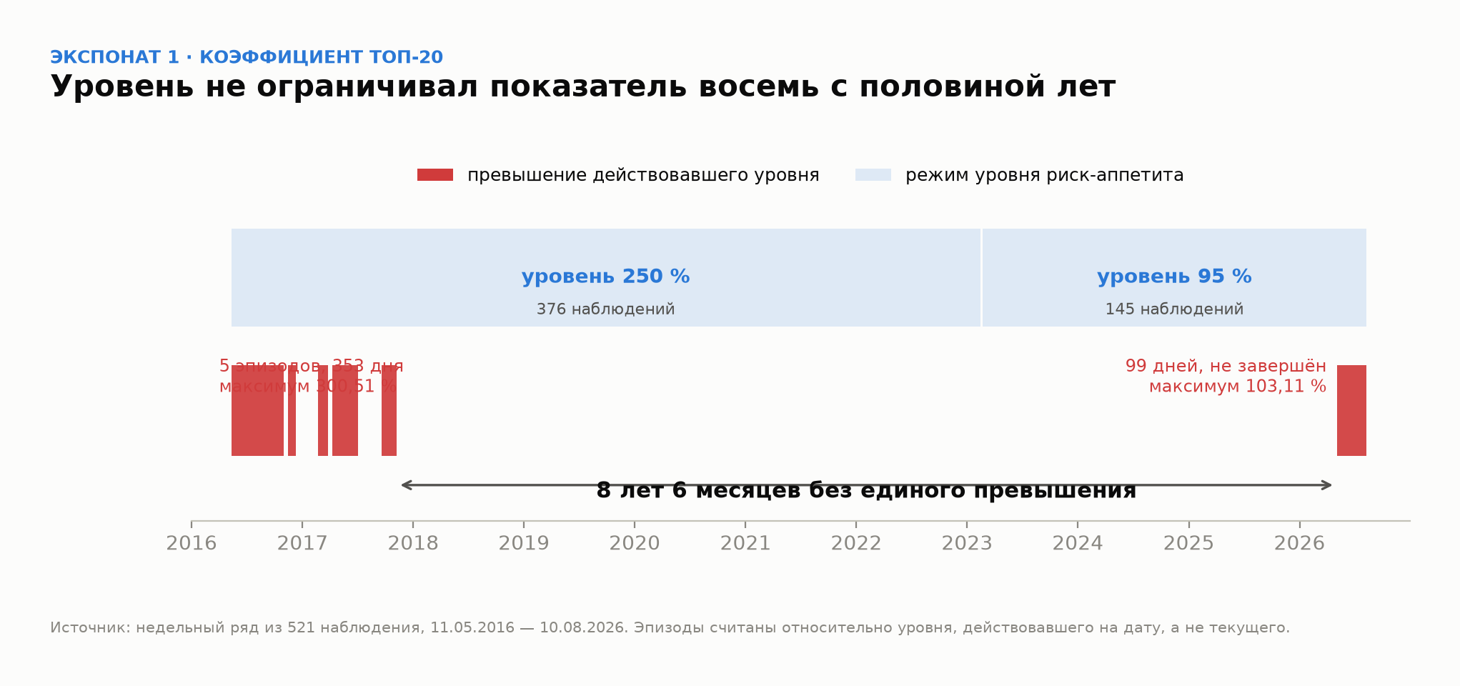
Ряд топ-20: 36 месячных точек, 01.08.2023 — 01.07.2026
Источник: data/top20_monthly_2023_08_2026_07.csv, дамп листа Monthly рабочей книги 08.09.2026 (DECOMPOSITION § 11.7). Колонки A–D — как в выгрузке, E–M — расчёт. С 01.02.2026 регуляторный капитал в выгрузке отсутствует: метрика ведётся только в балансовой базе, поэтому C, E, F и I у последних шести дат пусты. Это не пропуск данных, а следствие смены базы (Г26). Колонки N–S — CoR по КБ/ПБ и по МСБ из того же файла, 36 из 36: в первой сборке листа «Метрики» они были ошибочно взяты из квартального ряда.

Дата | Займ топ-20, млн ₸ | СК регуляторный, млн ₸ | СК балансовый, млн ₸ | coef_reg (доля) | v_reg = coef_reg × 100 | coef_new (доля) | v_new = coef_new × 100 | Разрыв баз: v_new − v_reg | Δ = v_new(t) − v_new(t−1) | ΔСК балансовый, % | ΔЗайм, % | Триггер | cor_kb_pb (доля) | CoR КБ/ПБ, % | Δ CoR КБ/ПБ | cor_msb (доля) | CoR МСБ, % | Δ CoR МСБ
2023-08-01 | 323,730.9 | 413,937.1 | 322,505.4 |  |  |  |  |  | — | — | — | — | 0.02271530 |  | — | -0.00014824 |  | —
2023-09-01 | 323,218.4 | 422,472.2 | 331,426.6 |  |  |  |  |  |  |  |  |  | 0.01849831 |  |  | -0.00579114
2023-10-01 | 327,285.0 | 429,717.9 | 339,057.9 |  |  |  |  |  |  |  |  |  | 0.01147589 |  |  | -0.00780133
2023-11-01 | 338,817.1 | 438,451.7 | 348,167.4 |  |  |  |  |  |  |  |  |  | 0.00216192 |  |  | -0.01204134
2023-12-01 | 343,497.7 | 443,261.6 | 353,305.0 |  |  |  |  |  |  |  |  |  | -0.00076432 |  |  | -0.01072642
2024-01-01 | 372,019.3 | 440,898.1 | 351,291.9 |  |  |  |  |  |  |  |  |  | -0.01934343 |  |  | -0.01082676
2024-02-01 | 359,821.6 | 453,740.5 | 364,498.2 |  |  |  |  |  |  |  |  |  | -0.07640116 |  |  | -0.02131496
2024-03-01 | 371,215.4 | 472,963.5 | 384,072.9 |  |  |  |  |  |  |  |  |  | -0.04723198 |  |  | -0.00512756
2024-04-01 | 363,473.0 | 484,711.5 | 396,208.9 |  |  |  |  |  |  |  |  |  | -0.03942941 |  |  | -0.01074181
2024-05-01 | 357,665.7 | 489,303.5 | 401,188.4 |  |  |  |  |  |  |  |  |  | -0.03338890 |  |  | -0.00719527
2024-06-01 | 360,756.5 | 491,482.0 | 403,780.0 |  |  |  |  |  |  |  |  |  | -0.02467544 |  |  | -0.00652866
2024-07-01 | 362,413.9 | 492,537.2 | 405,247.5 |  |  |  |  |  |  |  |  |  | -0.02244619 |  |  | -0.00388550
2024-08-01 | 358,163.4 | 504,710.5 | 417,859.7 |  |  |  |  |  |  |  |  |  | -0.02150986 |  |  | -0.00444589
2024-09-01 | 379,875.3 | 507,597.1 | 421,198.7 |  |  |  |  |  |  |  |  |  | -0.02154768 |  |  | -0.00303347
2024-10-01 | 384,443.9 | 510,558.3 | 424,610.7 |  |  |  |  |  |  |  |  |  | -0.01964265 |  |  | -0.00372647
2024-11-01 | 376,972.2 | 525,225.3 | 439,721.6 |  |  |  |  |  |  |  |  |  | -0.01965703 |  |  | -0.00869881
2024-12-01 | 382,966.5 | 529,015.2 | 443,905.9 |  |  |  |  |  |  |  |  |  | -0.01509456 |  |  | -0.00525038
2025-01-01 | 378,199.4 | 545,924.0 | 461,235.2 |  |  |  |  |  |  |  |  |  | -0.01772712 |  |  | -0.00697509
2025-02-01 | 370,820.7 | 547,253.8 | 462,997.1 |  |  |  |  |  |  |  |  |  | -0.00418566 |  |  | -0.00934878
2025-03-01 | 367,097.4 | 550,880.6 | 467,025.8 |  |  |  |  |  |  |  |  |  | -0.00604291 |  |  | -0.03407189
2025-04-01 | 395,318.8 | 535,450.6 | 452,053.5 |  |  |  |  |  |  |  |  |  | 0.00117303 |  |  | -0.02567948
2025-05-01 | 413,164.5 | 539,662.4 | 456,721.2 |  |  |  |  |  |  |  |  |  | 0.00070362 |  |  | -0.02621518
2025-06-01 | 409,495.1 | 544,013.0 | 461,556.7 |  |  |  |  |  |  |  |  |  | -0.01045247 |  |  | -0.02516064
2025-07-01 | 421,189.4 | 548,877.3 | 466,904.6 |  |  |  |  |  |  |  |  |  | -0.01284831 |  |  | -0.02063258
2025-08-01 | 421,697.9 | 541,721.7 | 460,260.7 |  |  |  |  |  |  |  |  |  | -0.01076613 |  |  | -0.01824222
2025-09-01 | 420,361.1 | 547,298.2 | 466,364.5 |  |  |  |  |  |  |  |  |  | -0.01019961 |  |  | -0.01787914
2025-10-01 | 421,816.0 | 550,245.4 | 469,835.8 |  |  |  |  |  |  |  |  |  | -0.00922372 |  |  | -0.01507613
2025-11-01 | 403,001.7 | 547,740.9 | 467,852.2 |  |  |  |  |  |  |  |  |  | -0.00936896 |  |  | -0.01040588
2025-12-01 | 411,642.9 | 557,685.2 | 477,796.4 |  |  |  |  |  |  |  |  |  | -0.00914630 |  |  | -0.00834128
2026-01-01 | 421,717.7 | 503,086.1 | 439,961.3 |  |  |  |  |  |  |  |  |  | -0.01000643 |  |  | -0.00984464
2026-02-01 | 393,670.5 |  | 440,063.9 |  |  |  |  |  |  |  |  |  | 0.00621163 |  |  | 0.00473144
2026-03-01 | 395,281.7 |  | 449,623.8 |  |  |  |  |  |  |  |  |  | 0.00117477 |  |  | 0.00297636
2026-04-01 | 416,607.1 |  | 446,679.8 |  |  |  |  |  |  |  |  |  | -0.00348300 |  |  | 0.00196441
2026-05-01 | 439,754.5 |  | 446,857.2 |  |  |  |  |  |  |  |  |  | -0.00339983 |  |  | 0.00191429
2026-06-01 | 444,048.8 |  | 440,316.8 |  |  |  |  |  |  |  |  |  | 0.00377437 |  |  | 0.00337118
2026-07-01 | 448,999.7 |  | 442,346.3 |  |  |  |  |  |  |  |  |  | -0.00267352 |  |  | 0.00266659

Колонка I — разрыв двух баз на одну дату, а не движение во времени. Через неё видно, что k не постоянен: разрыв сузился с 22,2 пп в 08.2023 до 12,0 пп в 01.2026. Уровень L = L_рег / k, посчитанный по k одной даты, стареет вместе с k — открытый вопрос к запросу данных, не свойство расчёта.

Уровень не ограничивал показатель 8 лет 6 месяцев: шесть эпизодов превышения относительно уровня, действовавшего на дату.

Обоснование M(T)
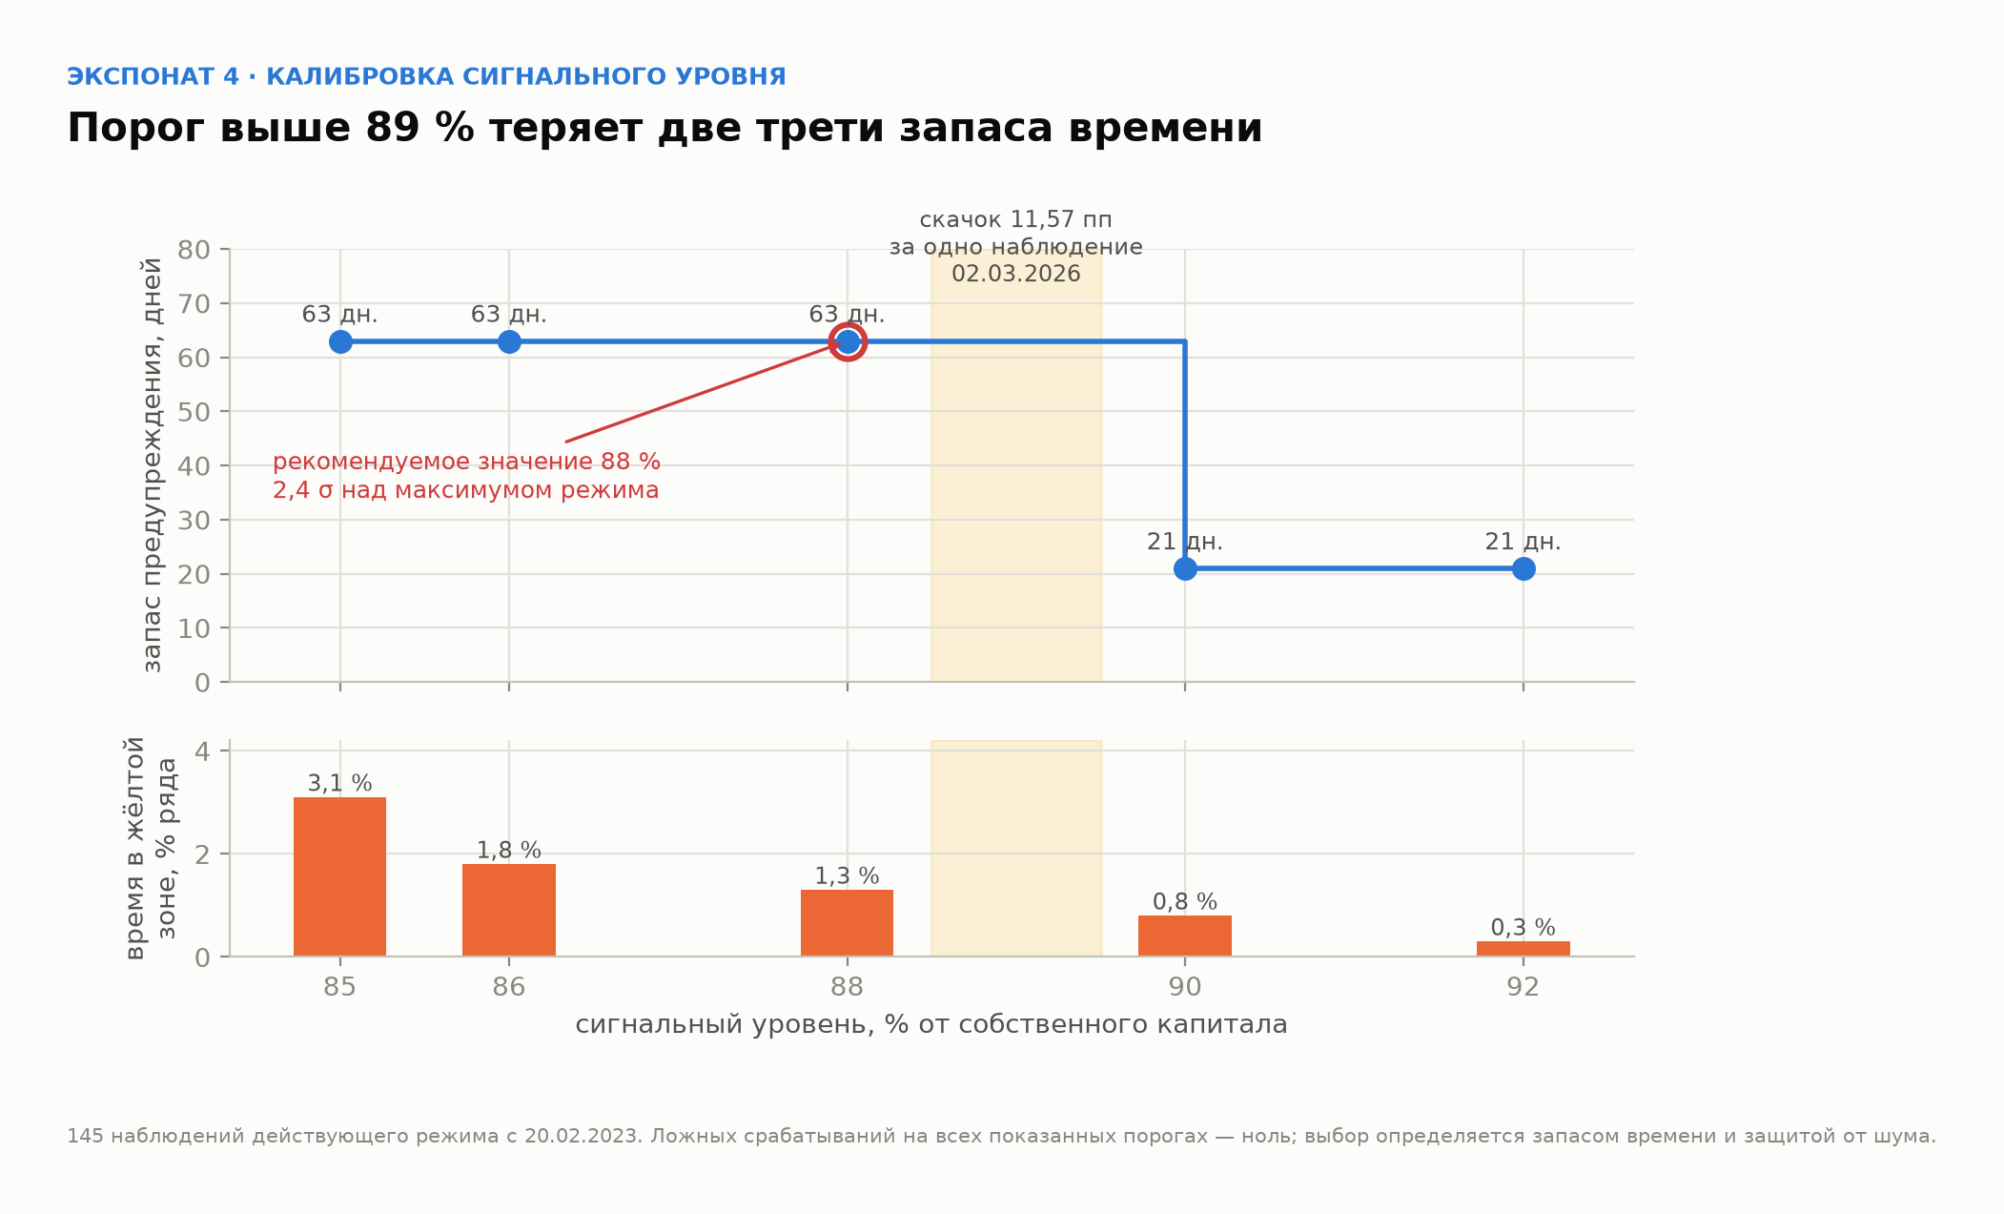
Обоснование формулы M(T) = z(p) · σ_Δ · √T
Формула держится на трёх допущениях: приросты независимы (отсюда √T), распределение суммы близко к нормальному (отсюда z), дрейфа нет. Ниже каждое проверено на нашем же ряде. Колонки J–N — служебные: T-месячные изменения, по которым считаются проверки.

Проверка | Что именно проверяется | Формула в этой книге | Значение | Как читать | Изменение за 1 мес. | Изменение за 2 мес. | Изменение за 3 мес. | Изменение за 4 мес. | Изменение за 6 мес.
1. Независимость приростов — единственное, на чём держится √T
Автокорреляция лага 1 | связь прироста с предыдущим приростом | CORREL(Ряд!J7:J40,Ряд!J6:J39) |  | новое, 14.09.2026
Порог значимости 2/√n | выше этого значения автокорреляцию нельзя считать шумом | 2/SQRT(COUNT(d)) |  | новое
|−0,083| против порога 0,338 — свидетельств против независимости нет. Это НЕ доказательство независимости: при 35 наблюдениях тест почти лишён мощности. Сказать об этом надо самим, иначе скажет оппонент.
Фактическое с.к.о. изменений за 1 мес. | разброс реальных 1-месячных изменений ряда | STDEV($G$5:$G$39) |  | новое
Отношение факт / модель при T = 1 | во сколько раз реальный разброс отличается от σ_Δ·√1 | D9/('Расчёт'!D6*SQRT(1)) |  | новое
Фактическое с.к.о. изменений за 2 мес. | разброс реальных 2-месячных изменений ряда | STDEV($H$5:$H$38) |  | новое
Отношение факт / модель при T = 2 | во сколько раз реальный разброс отличается от σ_Δ·√2 | D11/('Расчёт'!D6*SQRT(2)) |  | новое
Фактическое с.к.о. изменений за 3 мес. | разброс реальных 3-месячных изменений ряда | STDEV($I$5:$I$37) |  | новое
Отношение факт / модель при T = 3 | во сколько раз реальный разброс отличается от σ_Δ·√3 | D13/('Расчёт'!D6*SQRT(3)) |  | новое
Фактическое с.к.о. изменений за 4 мес. | разброс реальных 4-месячных изменений ряда | STDEV($J$5:$J$36) |  | новое
Отношение факт / модель при T = 4 | во сколько раз реальный разброс отличается от σ_Δ·√4 | D15/('Расчёт'!D6*SQRT(4)) |  | новое
Фактическое с.к.о. изменений за 6 мес. | разброс реальных 6-месячных изменений ряда | STDEV($K$5:$K$34) |  | новое
Отношение факт / модель при T = 6 | во сколько раз реальный разброс отличается от σ_Δ·√6 | D17/('Расчёт'!D6*SQRT(6)) |  | новое
Отношение ниже единицы означает, что √T ЗАВЫШАЕТ разброс: ряд слегка возвращается к среднему. На T = 3 завышение 9 %, на T = 6 — 23 %. Для буфера это ошибка в безопасную сторону — жёлтая линия ниже, предупреждение раньше. Оговорка: окна перекрываются, поэтому это оценка, а не точное измерение.
2. Нормальность — и почему нужна не та, о которой спрашивают
Асимметрия приростов | скошенность месячных приростов: третий момент / σ³ | (SUMPRODUCT((d-AVERAGE(d))^3)/COUNT(d))/(SUMPRODUCT((d-AVERAGE(d))^2)/COUNT(d))^1.5 |  | новое
Избыточный эксцесс приростов | толщина хвостов приростов: четвёртый момент / σ⁴ − 3 | (SUMPRODUCT((d-AVERAGE(d))^4)/COUNT(d))/(SUMPRODUCT((d-AVERAGE(d))^2)/COUNT(d))^2-3 |  | новое
Жарк–Бера по приростам | сводный тест нормальности: n/6 × (g1² + g2²/4) | COUNT(d)/6*(D21^2+D22^2/4) |  | новое
Критическое значение 5 % | порог хи-квадрат с 2 степенями свободы; выше него нормальность отвергается | 5.991 |  | статистическая таблица
Асимметрия 3-месячных изменений | скошенность того, к чему буфер реально применяется | (SUMPRODUCT(($I$5:$I$37-AVERAGE($I$5:$I$37))^3)/COUNT($I$5:$I$37))/(SUMPRODUCT(($I$5:$I$37-AVERAGE($I$5:$I$37))^2)/COUNT($I$5:$I$37))^1.5 |  | новое
Избыточный эксцесс 3-месячных изменений | толщина хвостов трёхмесячной суммы | (SUMPRODUCT(($I$5:$I$37-AVERAGE($I$5:$I$37))^4)/COUNT($I$5:$I$37))/(SUMPRODUCT(($I$5:$I$37-AVERAGE($I$5:$I$37))^2)/COUNT($I$5:$I$37))^2-3 |  | новое
Жарк–Бера по 3-месячным изменениям | тот же тест на трёхмесячной сумме | COUNT($I$5:$I$37)/6*(D25^2+D26^2/4) |  | новое
Что предсказывает ЦПТ | асимметрия суммы трёх независимых = g1 / √3 | D21/SQRT(3) |  | новое
Главный довод: буфер применяется не к приростам, а к их трёхмесячной СУММЕ. У приростов асимметрия 0,67 — заметная. У трёхмесячной суммы 0,04, то есть она исчезла, и даже быстрее, чем требовала ЦПТ (0,39). Жарк–Бера 2,70 против критических 5,99 — нормальность не отвергается даже на приростах. И третье: z(0,90) = 1,28 лежит в теле распределения, а не в хвосте; ошибки нормальности бьют на 99 % и 99,9 %, а не на 90 %.
3. Буфер M(3) четырьмя независимыми способами
Нормальная модель z·σ_Δ·√3 | то, что стоит в расчёте | z_p*'Расчёт'!D6*SQRT(3) |  | DISCLOSURE § 2.3
Эмпирический 90-й процентиль | 90 % реальных 3-месячных изменений не превысили эту величину | PERCENTILE($I$5:$I$37,p_conf) |  | новое
Корниш–Фишер | нормальный квантиль с поправкой на асимметрию и эксцесс суммы | (z_p+(z_p^2-1)/6*D21/SQRT(3)+(z_p^3-3*z_p)/24*D22/3-(2*z_p^3-5*z_p)/36*(D21/SQRT(3))^2)*'Расчёт'!D6*SQRT(3) |  | новое
Разброс трёх способов, % | насколько максимальный ответ выше минимального | MAX(D31,D32,D33)/MIN(D31,D32,D33)*100-100 |  | новое
Стандартная ошибка самой σ_Δ | точность оценки σ по 35 наблюдениям: σ / √(2(n−1)) | 'Расчёт'!D6/SQRT(2*(COUNT(d)-1)) |  | новое
Она же в единицах M(3) | z · SE(σ) · √3 — неопределённость буфера | z_p*D35*SQRT(3) |  | новое
Все три непараметрических способа дают буфер ВЫШЕ нормальной модели, разброс 3,6 %. Направление систематическое: нормальная модель тонковата примерно на 0,33 пп. Поправка сознательно не вносится — собственная погрешность σ_Δ равна ±1,09 пп, то есть втрое больше смещения. Но записано это должно быть явно: ровно за молчание о выборе σ мы критикуем метод B в Р-Д1. Четвёртый способ — бутстрап 200 тыс. сумм трёх случайно взятых приростов — даёт 9,3688; в Excel без макросов он не воспроизводится и потому в таблицу не вынесен.
4. Дрейф
Средний прирост за месяц | есть ли систематический снос ряда вверх | AVERAGE(d) |  | новое
Дрейф за 3 месяца | во что он превращается на горизонте буфера | AVERAGE(d)*3 |  | новое
0,10 пп против буфера 9,03 — меньше 1 %. Допущение нулевого дрейфа безвредно, слагаемое μ·T в формулу не добавляется.

Калибровка порога: выше 89 % лимита сигнальный уровень теряет две трети запаса времени. Данные не затронуты переходом на лестницу — считаны по top20_signal_calibration.csv.

Зоны
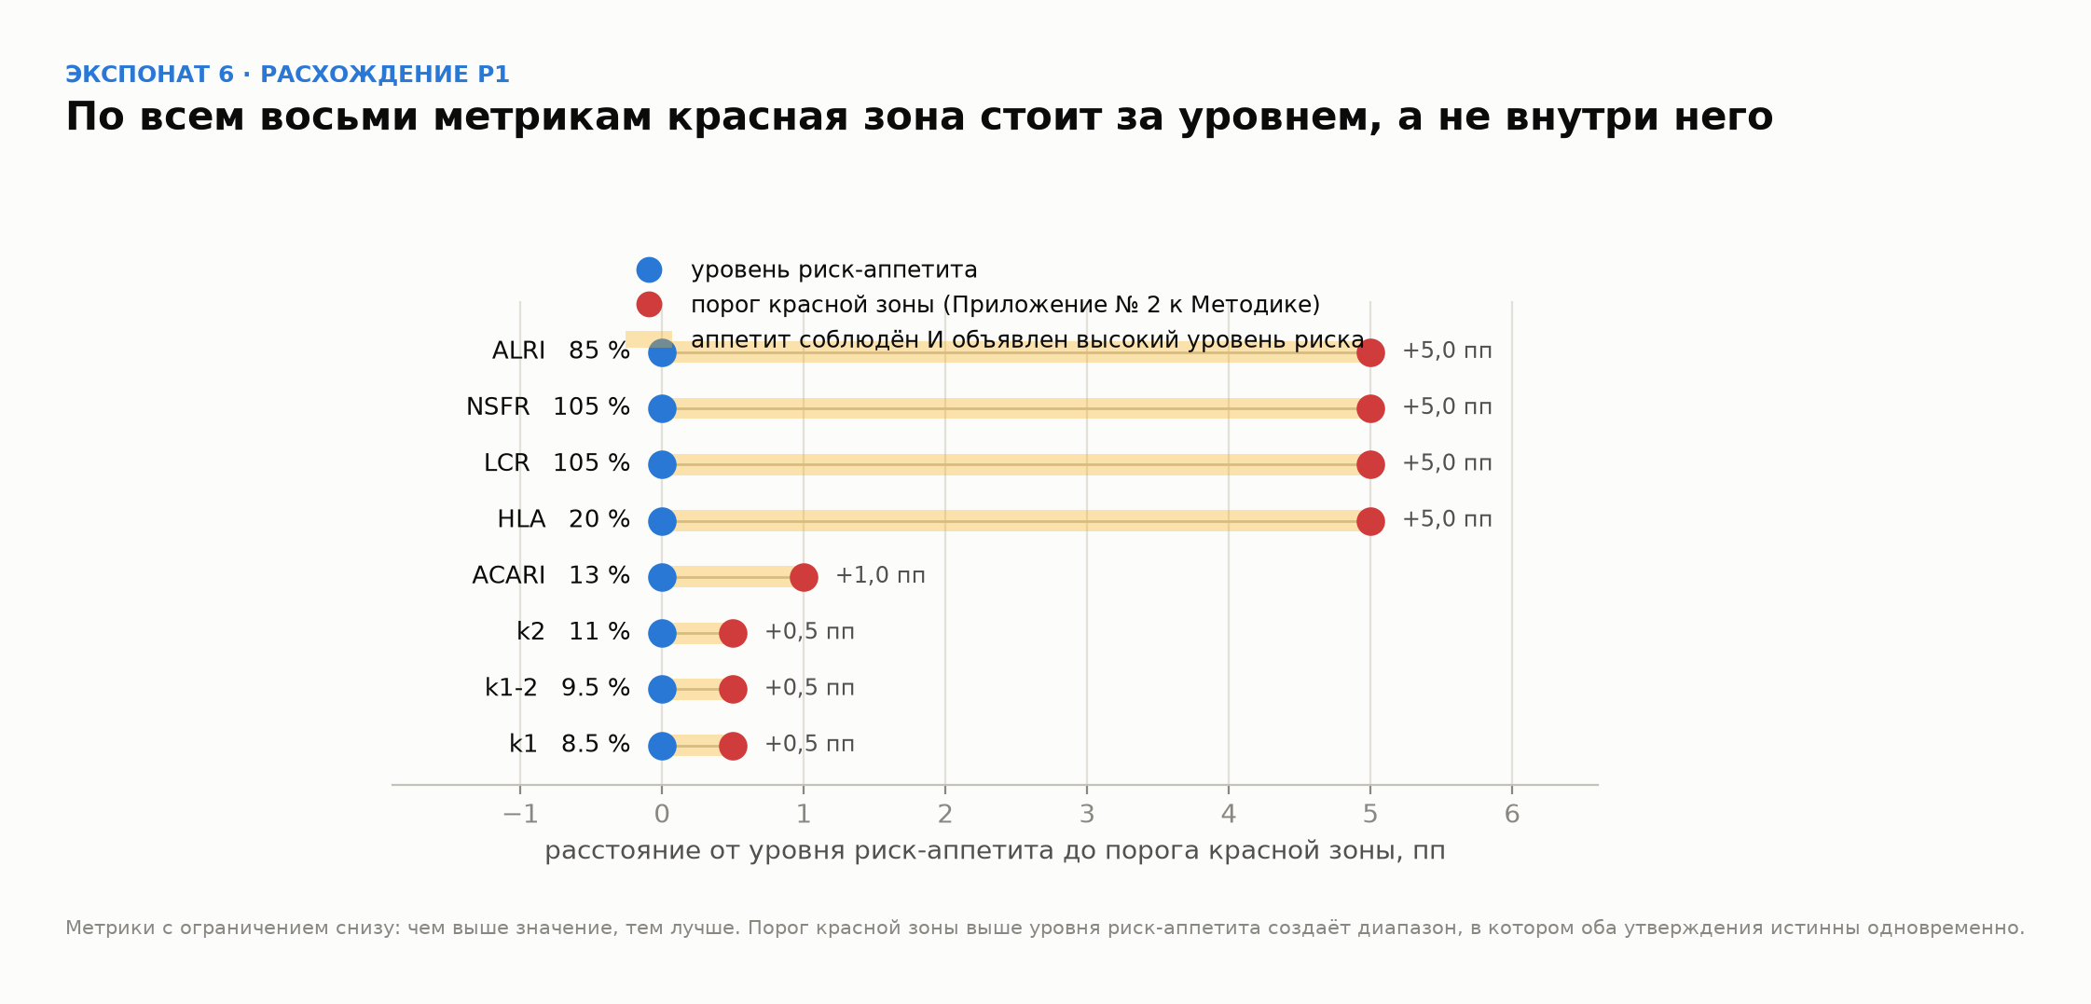
Светофор: зоны, определения, границы, действия
Определения зон — дословно п. 18 Правил № 86 (Правила формирования системы управления рисками и внутреннего контроля, постановление Правления АРРФР от 28.04.2026 № 86, Минюст № 38586 от 29.04.2026). Своих формулировок здесь нет. Границы считаются из волатильности самой метрики, лимит приходит из Приложения № 3 к Политике — подобранных чисел на листе нет ни одного.

Зона | Определение по п. 18 Правил № 86 | Нижняя граница | Верхняя граница | Формула границы | Набл. | Доля, %
Зелёная | уровень, не требующий применения корректирующих мер | — |  | — … L − M(4)
Жёлтая | уровень, определённый как допустимый, но требующий отдельных корректирующих мер в действующих процедурах системы управления рисками с целью снижения уровня риска |  |  | L − M(4) … L − M(1)
Красная | уровень, определённый как высокий, требующий применения соответствующих мер с целью недопущения ухудшения финансовой устойчивости банка и его платёжеспособности |  |  | L − M(1) … L
Нарушение лимита | действующий уровень риск-аппетита превышен. Отдельное состояние, а не зона: зоны описывают уровень риска, лимит — обязательство |  | — | L … —
Всего

Где мы сейчас, 01.07.2026
Текущее значение метрики |  | доля топ-20 в собственном капитале, балансовая база
Граница зелёная / жёлтая |  | L − M(4)
Граница жёлтая / красная |  | L − M(1)
Лимит |  | 95 % в регуляторной базе ÷ k
До красной, пп |  | меньше половины одного месячного σ
До лимита, пп
T* — месяцев до лимита |  | ((L − v) / (z·σ))²
Зона текущей точки |  | Жёлтая означает: уровень допустим, но требует отдельных корректирующих мер в действующих процедурах.

Сколько стоит смена зоны, млн ₸
Что сделать | Через задолженность топ-20 | Через собственный капитал | Комментарий
Вернуться в зелёную |  |  | самая дорогая из трёх: 3,3 пп ниже текущей точки
Не войти в красную |  |  | запас, который есть сейчас; один средний месяц по σ больше него вдвое
Не нарушить лимит |  |  | формальный запас до обязательства
Масштаб, определяющий всё остальное: одно среднее месячное движение по σ_Δ равно 17 989 млн ₸ задолженности при текущем капитале. Это вдвое больше запаса до красной зоны. Меры, которые начинают выбирать в момент срабатывания, опаздывают по построению — отсюда требование п. 18 № 86 брать их из ДЕЙСТВУЮЩИХ процедур, а не сочинять.

Вероятность достичь границы за T месяцев
Граница | 1 месяц | 2 месяца | 3 месяца | 6 месяцев | Разрыв, пп
Войти в красную зону
Нарушить лимит
Считано по нормальной модели с нулевым дрейфом — тем же допущением, что и M(T), и проверенным на листе «Обоснование M(T)». Главное число: вероятность войти в красную зону в течение одного месяца — около 32 %. Это не прогноз, а мера близости: разрыв до красной меньше половины месячного σ.

План действий по зонам — предложение, требующее решений
Зона | Наблюдение | Уведомление | Меры | Что документируется | Вопрос, который надо закрыть
Зелёная | Ежемесячно, штатный отчёт | Штатный отчёт | Не требуются | — | Ничего. Формулировка зоны прямо говорит «не требующий мер» — добавлять действия сюда значит противоречить определению
Жёлтая | Еженедельно, с гистерезисом | БРМ → КРВК, срок не установлен | Из действующих процедур: получение денежного обеспечения (вычитается из числителя метрики напрямую); остановка прироста задолженности топ-20 и пролонгаций | Решение о применении меры либо мотивированный отказ | 1) Какие именно действующие процедуры содержат эти меры — норма требует брать существующие, а не вводить новые. 2) N месяцев подряд ниже границы для выхода из зоны (гистерезис). 3) Срок уведомления КРВК
Красная | Еженедельно + внеочередной расчёт | СД через КРВК, незамедлительно | Те же меры плюс план снижения с датой возврата в жёлтую. Синдикация и уступка части требуют контрагента и в один месяц не укладываются | Письменный план устранения с ответственным и датой | 1) Уведомляется ли АРРФР и на каком основании — смотреть Правила № 272 о мерах надзорного реагирования. 2) Согласование с триггерами режима восстановления по № 119: красная зона использует их словарь («финансовая устойчивость и платёжеспособность»), и две системы не должны противоречить
Нарушение лимита | Еженедельно + внеочередной расчёт | СД, протокол УО | Устранение нарушения по Политике п. 12-1 и п. 27 | Письменное описание того, как нарушение будет или было устранено | Конкретных мер и сроков в Политике НЕТ — это записанный пробел ВНД, а не пропуск в книге. Закрывается правкой Политики, не расчётом

Структура режима взята из OCC Heightened Standards II.H (см. BENCHMARK.md): выявление; РАЗЛИЧЕНИЕ нарушений по тяжести последствий; протокол уведомления первой линии, БРМ, внутреннего аудита, СД и регулятора; письменное описание устранения; ответственность с учётом величины, частоты и повторяемости. Из пяти элементов в нашей Политике есть один — факт нарушения. Остальные четыре и есть содержание правки.
ЧТО НА ЭТОМ ЛИСТЕ НЕ ДОКАЗАНО. Первое: п. 18 Правил № 86 и Приложение № 2 к Методике дословно не разобраны; определения зон взяты из конспекта SPRAVOCHNIK_RA.md, а не из оригинала. Второе, важнее: при лестничной разметке действующий уровень 95 %% выполняет роль риск-ёмкости, а уровнем риск-аппетита становится граница зелёной зоны — это смена смысла числа 95, и её принимает уполномоченный орган, а не расчёт. Находка Р1 показывает, что на восьми метриках Банк уже так и делает.
Ряд и лестница зон. Собрано viz/zone_ladder.py из того же CSV, что и расчёт, — границы на картинке и в таблице совпадают по построению.
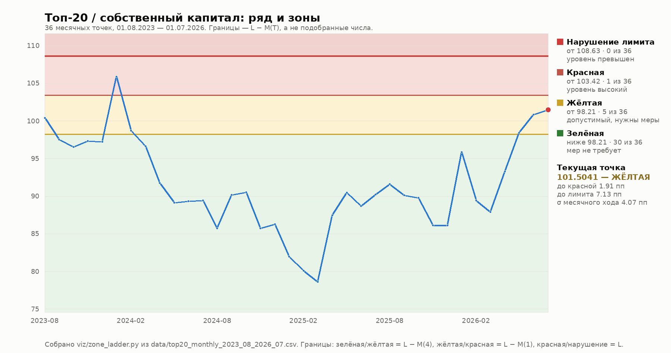

Находка Р1: у восьми метрик, где зоны уже установлены, порог красной стоит ЗА уровнем риск-аппетита. Это довод за лестницу, и он не наш — так уже сделано в Банке.

Метрики
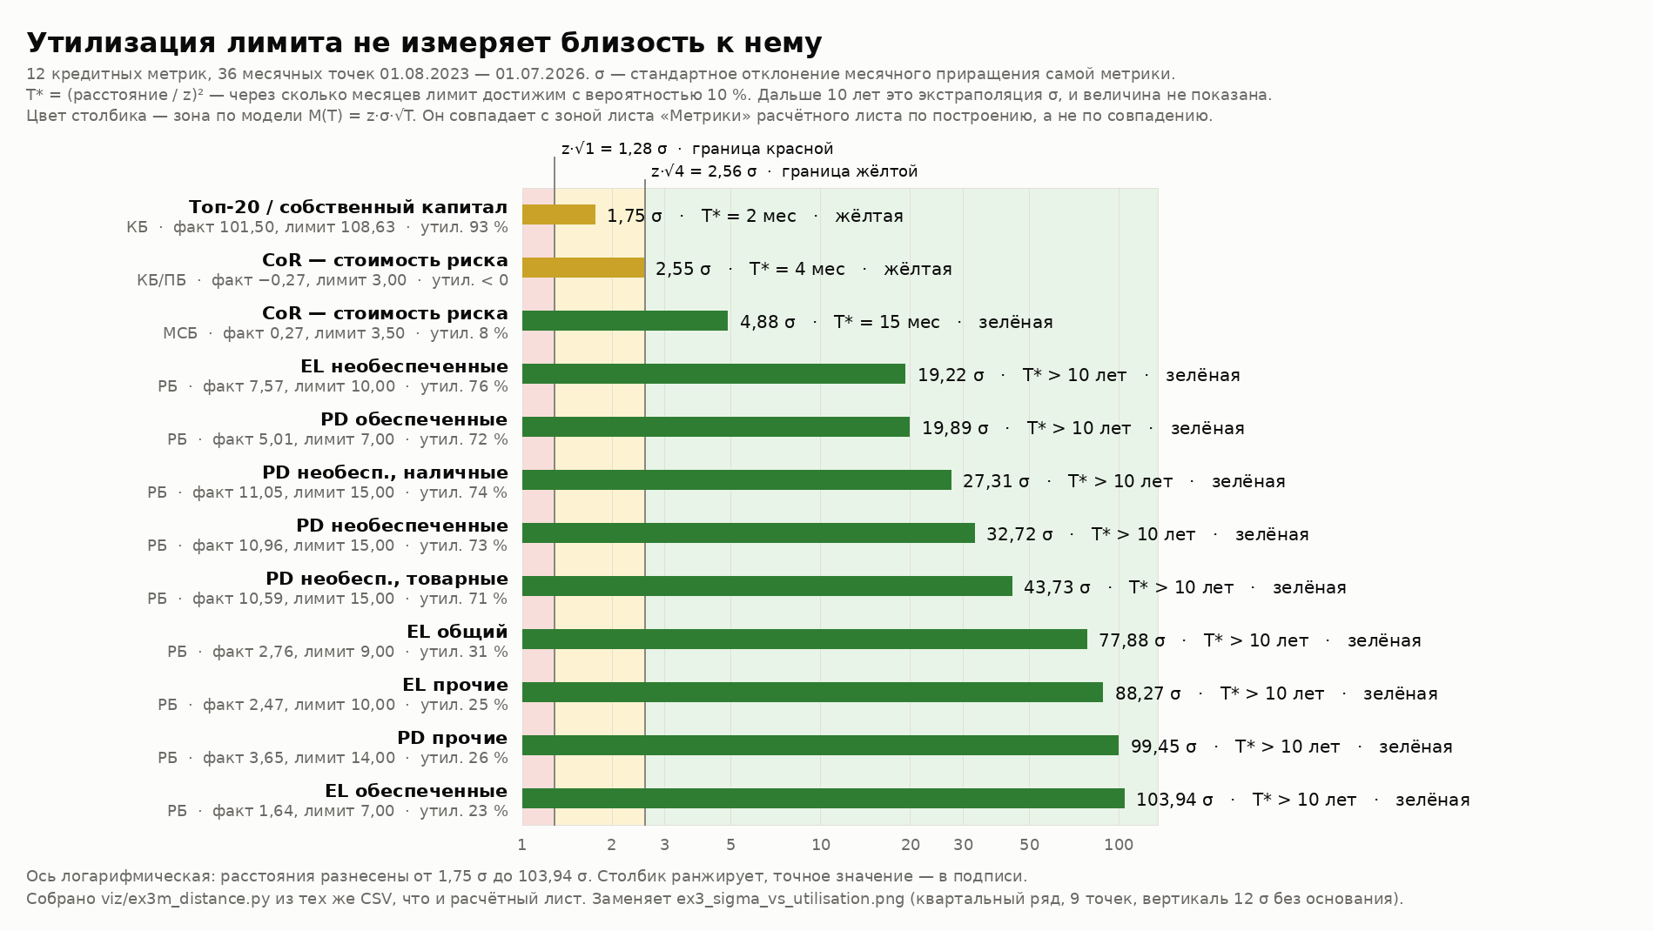
Зоны по всем кредитным метрикам, месячные ряды по 36 точек
Границы те же, что на листе «Зоны»: зелёная до L − M(4), жёлтая до L − M(1), красная до лимита. Колонки «% лимита» — та же граница как X = 1 − M(T)/L. Ряд топ-20 и CoR — на листе «Ряд», розничных метрик — на «Метрики — ряд».

Метрика | Сегмент | Лимит L | Точек | Шаг, мес | σ_Δ | M(4 мес) | M(1 мес) | Зел./жёлт. | Жёлт./красн. | Зел./жёлт., % L | Жёлт./красн., % L | Факт | Зона | D, σ | SE(σ)
Топ-20 / собственный капитал | KB
CoR — стоимость риска (KB_PB) | KB_PB | 3.00 |  | 1
CoR — стоимость риска (MSB) | MSB | 3.50 |  | 1
 |  |  |  | 1
 |  |  |  | 1
 |  |  |  | 1
 |  |  |  | 1
 |  |  |  | 1
 |  |  |  | 1
 |  |  |  | 1
 |  |  |  | 1
 |  |  |  | 1

Все двенадцать метрик — на месячных рядах по 36 точек | Так стало с 15.09.2026. Первые две редакции листа считали девять розничных метрик и CoR на квартальном ряде из девяти точек, хотя месячные существовали: CoR — в том же файле, что и топ-20, EL и PD — на листе Monthly. Цена ошибки видна на CoR КБ/ПБ: σ 0,8514 вместо 1,2817, и метрика была показана зелёной, хотя она жёлтая.
У CoR КБ/ПБ буфер больше самого лимита — и причина не в зонах (Г36) | M(4) = 3,2850 при лимите 3,00, поэтому граница зелёной уходит в минус (−0,2850), и колонка K показывает −9,5 %. Ранее это было записано здесь как свойство метрики — формулировка неверна и отозвана. Причина в ряде: σ по CoR не однородна по календарю. σ(февраль–март) = 3,0257 против σ(остальные) = 0,5998, отношение 5,04; пять приращений из 35 дают 87,4 % суммы квадратов, и все пять — январь–март. У десяти остальных метрик такого режима нет (отношение ≤ 1,76, у топ-20 — 0,66). На обычных месяцах граница зелёной равна +1,4625, X = +48,8 %, и метрика ЗЕЛЁНАЯ, а не жёлтая; зато в окне закрытия M(1) = 3,8776 превышает лимит, и зона там не предупреждает ни о чём. Смешанная σ прячет обе половины. ЗОНА CoR В ЭТОЙ СТРОКЕ НЕДЕЙСТВИТЕЛЬНА — действующая разметка на листе «CoR — зоны», где применена режимная историческая симуляция. Строка оставлена намеренно: по ней видно, что́ даёт M(T) на этой метрике и почему метод пришлось заменить. Светофор здесь переключается: 25 / 9 / 2 / 0; на действующей разметке 34 / 2 / 0 / 0.
Единого процента не существует | Колонка K разбегается от −9,5 % (CoR КБ/ПБ) до 99,1 % (PD необеспеченные товарные). X = 1 − M(T)/L зависит от волатильности относительно лимита: у PD и EL σ крошечная, им граница нужна вплотную к лимиту; у CoR и топ-20 σ большая. Любой единый порог — компромисс, а не калибровка.
Девять розничных метрик зелёные, и теперь это доказано на нормальных данных | Колонка O: расстояние до лимита 19,2–103,9 σ. На квартальном ряде было 8,6–84,8 σ при погрешности σ ±27 %; на месячном погрешность 12 %, и вывод тот же. Метрики не могут дойти до своих лимитов — панель из девяти зелёных ламп надо подавать именно так, а не как «всё под контролем».
Что по-прежнему не доказано | Из 36 месяцев с отчётностью сверены 20; первые 16 — реконструкция (DECOMPOSITION § 10.2). И формула не умеет лимиты-полы: у k1, LCR, NSFR опасность в падении, границы там считаются как L + M(T). Если панель станет общей по всем рискам, формула обязана знать направление метрики.

Расстояние до лимита в собственных σ каждой метрики. Цвет столбика получен из колонки O этого же листа через границы z·√1 и z·√4, поэтому он совпадает с колонкой N по построению. Утилизация слева показана рядом нарочно: у CoR КБ/ПБ она отрицательна, а метрика — вторая ближайшая к лимиту.

